วัดบางน้ำชน
แบบ สขร.1
สรุปผลการดำเนินการจัดซื้อจัดจ้างในรอบเดือน มกราคม 2566
โรงเรียนวัดบางน้ำชน สำนักงานเขตธนบุรี
วันที่ 1 กุมภาพันธ์ 2566

ลำดับที่ | งานที่จัดซื้อหรือจัดจ้าง | วงเงินที่จะซื้อหรือจ้าง | ราคากลาง | วิธีซื้อหรือจ้าง | รายชื่อผู้เสนอราคาและราคาที่เสนอ | ผู้ได้รับการคัดเลือกและราคาที่ตกลงซื้อหรือจ้าง | เหตุผลที่คัดเลือกโดยสรุป | เลขที่และวันที่ของสัญญาหรือข้อตกลงในการซื้อหรือจ้าง
1 | จ้างเหมาประกอบอาหาร (ปรุงสำเร็จ) สำหรับนักเรียนโรงเรียนวัดบางน้ำชน เดือนมกราคม 2566 | 45,360.00 | 45,360.00 | เฉพาะเจาะจง | บริษัท ณภัทรฟู้ดส์ จำกัด | บริษัท ณภัทรฟู้ดส์ จำกัด | มีคุณสมบัติครบถ้วน | 21-4-66 ลว.28 ธ.ค. 65
 |  |  |  |  | (นายวชิรวิทย์ ศิริสิงห์) ผู้อำนวยการสถานศึกษา โรงเรียนวัดบางน้ำชน

วัดราชวรินทร์
สรุปผลการดำเนินการจัดซื้อจัดจ้างในรอบ เดือนมกราคม 2566
โรงเรียนวัดราชวรินทร์ สำนักงานเขตธนบุรี กรุงเทพมหานคร
รายงาน ณ วันที่ 2 กุมภาพันธ์ 2566
ลำดับที่ | งานที่จัดซื้อจัดจ้าง | วงเงินที่จะ | ราคากลาง | วิธีซื้อหรือจ้าง | รายชื่อผู้เสนอราคา | ผู้ได้รับการคัดเลือก | เหตุผลที่คัดเลือกโดยสรุป | เลขที่และวันที่ของสัญญา
 |  | ซื้อหรือจ้าง |  |  | และราคาที่เสนอ | และราคาที่ตกลงซื้อหรือจ้าง |  | หรือข้อตกลงในการจัดซื้อหรือจ้าง
1 | ค่าอาหารเช้าและอาหารกลางวันสำหรับนักเรียน | 75,600 | 75,600 | เฉพาะเจาะจง | 1. บริษัท ณภัทรฟุ้ดส์ จำกัด | 1. บริษัท ณภัทรฟุ๊ดส์ จำกัด | ราคาต่ำสดุไม่เกินวงเงิน | ใบสั่งจ้างเลขที่ 21-5-66
 | โรงเรียนวัดราชวรินทร์เดือน กุมภาพันธ์ 2566 |  |  |  |  |  | งบประมาณที่ได้รับ | ลงวันที่ 24 มกราคม 2566

2 | จัดซื้อวัสดุโครงการในการจัดประชุมสัมมนา | 4,500 | 4,500 | เฉพาะเจาะจง | 1. ร้านแจ็คกี้ | 1. ร้านแจ็คกี้ | ราคาต่ำสุดไม่เกินวงเงิน | ข้อตกลงเลขที่ 13-1-66
 | คณะกรรมการสถานศึกษาขั้นพื้นฐานโรงเรียนสังกัด |  |  |  | 2. ร้านบุลากร |  | งบประมาณที่ได้รับ | ลงวันที่ 6 มกราคม 2566
 | กรุงเทพมหานคร |  |  |  | 3. ร้านกรกฎ
2 | จัดซื้อวัสดุโครงการในการจัดประชุมสัมมนา | 1,300 | 1,300 | เฉพาะเจาะจง | 1. ร้านเลิศพาณิชย์ | 1. ร้านเลิศพาณิชย์ | ราคาต่ำสุดไม่เกินวงเงิน | ข้อตกลงเลขที่ 13-2-66
 | ประธานการการเครือข่ายผู้ปกครองเพื่อพัฒนา |  |  |  | 2. ร้านบารมี |  | งบประมาณที่ได้รับ | ลงวันที่ 6 มกราคม 2566
 | โรงเรียนสังกัดกรุงเทพมหานคร |  |  |  | 3. ร้านแจ็คกี้
3 | จัดซื้อวัสดุส่งเสริมสนับสนุนให้นักเรียนสร้างสรรค์ | 11,100 | 11,100 | เฉพาะเจาะจง | 1. ร้านกรกฏ | 1. ร้านกรกฎ | ราคาต่ำสุดไม่เกินวงเงิน | ข้อตกลงเลขที่ 13-3-66
 | ผลงานเพื่อการเรียนรู้ |  |  |  | 2. ร้านบุลากร |  | งบประมาณที่ได้รับ | ลงวันที่ 6 มกราคม 2566
 |  |  |  |  | 3. ร้านแจ็คกี้

ลงชื่อ.........................................................
(นางโสภา สโมสร)
ผู้อำนวยการโรงเรียนวัดราชวรินทร์

วัดกระจับพินิจ
สรุปผลการดำเนินการจัดซื้อจัดจ้างในรอบเดือน มกราคม 2566
โรงเรียนวัดกระจับพินิจ สำนักงานเขตธนบุรี
วันที่ 30 มกราคม 2566
ลำดับที่ | งานที่จัดซื้อหรือจัดจ้าง | วงเงินที่จะซื้อหรือจ้าง | ราคากลาง | วิธีซื้อหรือจ้าง | รายชื่อผู้เสนอราคาและราคาที่เสนอ | ผู้ได้รับการคัดเลือกและราคาที่ตกลงซื้อหรือจ้าง | เหตุผลที่คัดเลือกโดยสรุป | เลขที่และวันที่ของสัญญาหรือข้อตกลงในการซื้อหรือจ้าง
1 | จ้างเหมาประกอบอาหาร (ปรุงสำเร็จ) สำหรับนักเรียนโรงเรียนวัดกระจับพินิจ เดือนกุมภาพันธ์2566 โดยวิธีเฉพาะเจาะจง | 384,750 | 384,750 | เฉพาะเจาะจง | บริษัท บุญเฮง จำกัด | บริษัท บุญเฮง จำกัด |  | 21-6-66 | 25-01-65

 |  | 384,750 | 384,750
ลงชื่อ.....................................................ผู้รายงาน
(นางสาวศิณิชา อ่อนสมบูรณ์)

กันตทาราราม
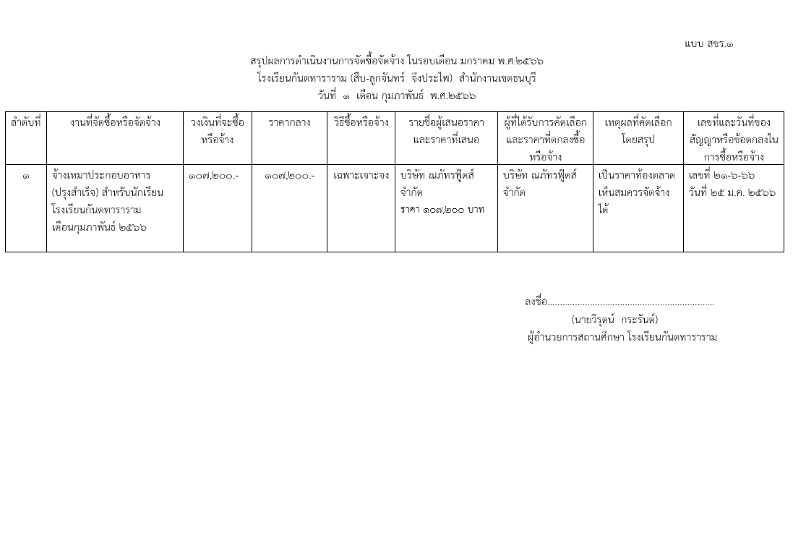

วัดราชคฤห์
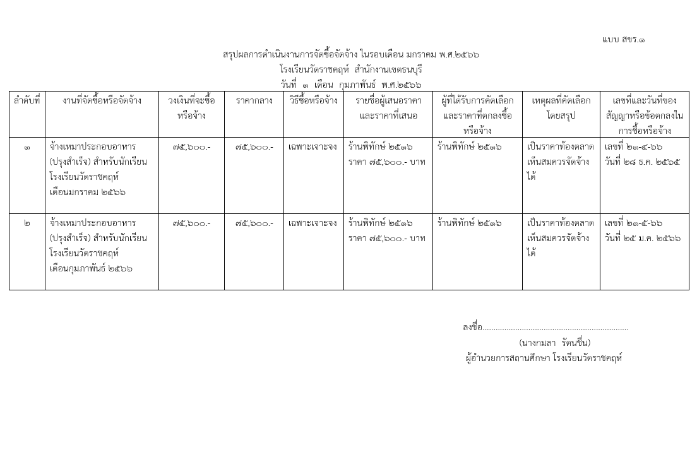

วัดประดิษฐาราม
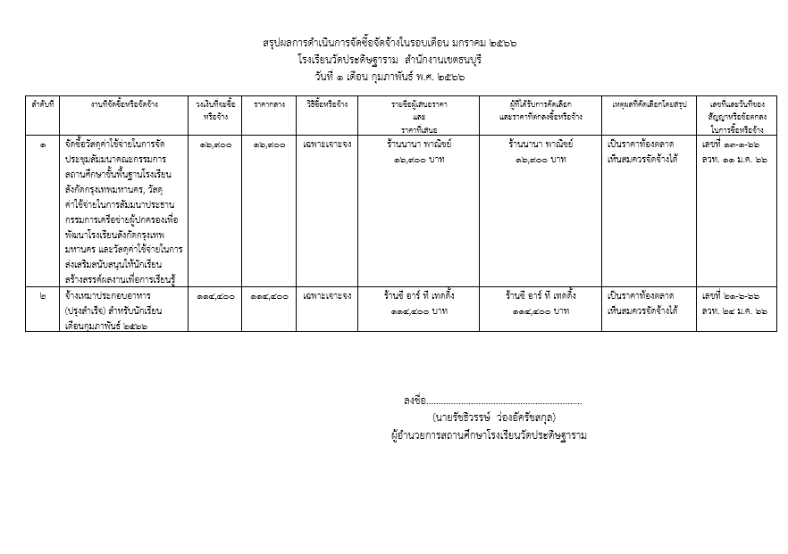

วัดบุคคโล
แบบ สขร.1
สรุปผลการดำเนินการจัดซื้อจัดจ้างในรอบเดือน มกราคม 2566
โรงเรียนวัดบุคคโล สำนักงานเขตธนบุรี
วันที่ 1 เดือน กุมภาพันธ์ พ.ศ. 2566
ลำดับที่ | งานที่จัดซื้อหรือจัดจ้าง | วงเงินที่จะซื้อหรือจ้าง | ราคากลาง | วิธีซื้อหรือจ้าง | รายชื่อผู้เสนอราคาและราคาที่เสนอ | ผู้ได้รับการคัดเลือกและราคาที่ตกลงซื้อหรือจ้าง | เหตุผลที่คัดเลือกโดยสรุป | เลขที่และวันที่ของสัญญาหรือข้อตกลงในการซื้อหรือจ้าง
1 | จ้างเหมาประกอบอาหาร (ปรุงสำเร็จ) สำหรับนักเรียนประจำเดือน มกราคม 2566 | 95,200.00 | 95,200.00 | เฉพาะเจาะจง | ร้านพิทักษ์ 95,200 บาท | ร้านพิทักษ์ 95,200 บาท | เป็นราคาตามท้องตลาด เห็นสมควรจัดซื้อได้ | เลขที่ 21-3-66 ลวท. 28 ธันวาคม 2565
 | รวม | 95,200.00 | 95,200.00 | - | - | - | - | -

 |  |  |  |  | ลงชื่อ................................................................ผู้รายงาน
 |  |  |  |  |  | (นางสาวณมรัตน์ ปึงตระกูล)
 |  |  |  |  | ผู้อำนวยการสถานศึกษา โรงเรียนวัดบุคคโล

วัดขุนจันทร์
แบบ สขร.1
สรุปผลการดำเนินงานการจัดซื้อจัดจ้างในรอบเดือนมกราคม 2566
โรงเรียนวัดขุนจันทร์ สำนักงานเขตธนบุรี
วันที่ 1 เดือน กุมภาพันธ์ 2566
ลำดับที่ | งานที่จัดซื้อหรือจัดจ้าง | วงเงินที่จะซื้อหรือจ้าง | ราคากลาง | วิธีซื้อหรือจ้าง | รายชื่อผู้เสนอราคาและราคาที่เสนอ | ผู้ได้รับการคัดเลือกและราคาที่ตกลงซื้อหรือจ้าง | เหตุผลที่คัดเลือกโดยสรุป | เลขที่และวันที่ของสัญญาหรือข้อตกลงในการซื้อหรือจ้าง
1 | จ้างเหมาซ่อมเครื่องคอมพิวเตอร์โรงเรียนจำนวน 5 รายการ | 5,000.00 | 5,000.00 | เฉพาะเจาะจง | 1.ร้านมนต์ตะวัน | ร้านมนต์ตะวัน | เป็นราคาท้องตลาดที่เห็นสมควรจัดจ้างได้ | เลขที่ 26-2-66
 |  |  |  |  | 2.ร้านพรจิตรเจริญ |  |  | ลวท. 25 ม.ค.66
 |  |  |  |  | 3.ร้านชม้อยพาณิชย์
2 | จ้างเหมาทำความสะอาดอาคารโรงเรียนวัดขุนจันทร์ | 144,547.00 | 144,547.00 | เฉพาะเจาะจง | 1.บ.พาวิน เมคเกอร์ จำกัด | 1.บ.พาวิน เมคเกอร์ จำกัด | เป็นราคาท้องตลาดที่เห็นสมควรจัดจ้างได้ | เลขที่ 21-7-66
 |  | - |  |  | 2.หจก.อิ่มเอมแฟบบริค |  |  | ลวท. 27 ม.ค.66
 |  |  |  |  | 3.หจก.จักรคลีน เซพตี้

 |  |  |  |  |  | (นางสาวมนธิรา เครือแดง)
 |  |  |  |  |  | เจ้าพนักงานธุรการปฏิบัติงาน
 |  |  |  |  |  | โรงเรียนวัดขุนจันทร์ สำนักงานเขตธนบุรี

ฝ่ายปกครอง
แบบ สขร.1
สรุปผลการดำเนินการจัดซื้อจัดจ้างรอบเดือน ตุลาคม 2565
ฝ่ายปกครอง สำนักงานเขตธนบุรี
วันที่ 1 เดือน กุมภาพันธ์ พ.ศ. 2566
 |  |  |  |  |  |  |  | 1/1
ลำดับที่ | งานที่จัดซื้อหรือจัดจ้าง | วงเงินที่จะซื้อหรือจ้าง | ราคากลาง | วิธีซื้อหรือจ้าง | รายชื่อผู้เสนอราคาและราคาที่เสนอ | ผู้ที่ได้รับการคัดเลือกและราคาที่ตกลงซื้อหรือจ้าง | เหตุผลที่คัดเลือกโดยสรุป | เลขที่และวันที่ของ
 |  |  |  |  |  |  |  | สัญญาหรือข้อตกลง
 |  |  |  |  |  |  |  | ในการซื้อหรือจ้าง

ฝ่ายโยธา
แบบ สขร.1
สรุปผลการดำเนินการจัดซื้อจัดจ้างรอบเดือน มกราคม
ฝ่ายโยธา สำนักงานเขตธนบุรี
วันที่ 31 เดือน มกราคม พ.ศ. 2566
 |  |  |  |  |  |  |  | 1/1
ลำดับที่ | งานที่จัดซื้อหรือจัดจ้าง | วงเงินที่จะซื้อหรือจ้าง | ราคากลาง | วิธีซื้อหรือจ้าง | รายชื่อผู้เสนอราคาและราคาที่เสนอ | ผู้ที่ได้รับการคัดเลือกและราคาที่ตกลงซื้อหรือจ้าง | เหตุผลที่คัดเลือกโดยสรุป | เลขที่และวันที่ของ
 |  |  |  |  |  |  |  | สัญญาหรือข้อตกลง
 |  |  |  |  |  |  |  | ในการซื้อหรือจ้าง
1 | ปรับปรุงซอยสมเด็จพระเจ้า | 1,422,000.00 | 1,422,000.00 | ประกวดราคา | หจก.วุฒิกรณ์การช่าง | หจก.วุฒิกรณ์การช่าง | เสนอราคาต่ำสุด | สัญญา
 | ตากสิน 40 เริ่มจากถนนสมเด็จ |  |  | อิเล็กทรอนิกส์ | 1,278,900.00 | 1,278,900.00 |  | เลขที่ สธร.5/2566
 | พระเจ้าตากสินถึงบ้านเลขที่ 1290/11 |  |  |  |  |  |  | ลว.25 ม.ค.66
2 | ปรับปรุงโรงเรียนกันตทาราราม | 259,300.00 | 259,300.00 | เฉพาะเจาะจง | หจก.วุฒิกรณ์การช่าง | หจก.วุฒิกรณ์การช่าง | เสนอราคาต่ำสุด | สัญญา
 |  |  |  |  | 259,068.00 | 259,068.00 |  | เลขที่ สธร.1/2566
 |  |  |  |  |  |  |  | ลว.16 ม.ค.66
3 | ปรับปรุงโรงเรียนวัดโพธินิมิตร | 185,000.00 | 185,000.00 | เฉพาะเจาะจง | หจก.สรรสาธร | หจก.สรรสาธร | เสนอราคาต่ำสุด | สัญญา
 |  |  |  |  | 178,000.00 | 178,000.00 |  | เลขที่ สธร.2/2566
 |  |  |  |  |  |  |  | ลว.16 ม.ค.66
4 | ปรับปรุงอาคารสำนักงานเขตธนบุรี | 1,627,900.00 | 1,627,900.00 | ประกวดราคา | บ.นครอินทร์วัฒนา จก. | บ.นครอินทร์วัฒนา จก. | เสนอราคาต่ำสุด | สัญญา
 |  |  |  | อิเล็กทรอนิกส์ | 1,420,000.00 | 1,420,000.00 |  | เลขที่ สธร.6/2566
 |  |  |  |  |  |  |  | ลว.26 ม.ค.66
5 | ขุดลอกคลองโพธินิมิตร 5 จาก | 447,000.00 | 447,000.00 | เฉพาะเจาะจง | หจก.โสภณคอร์ปอเรชั่น | หจก.โสภณคอร์ปอเรชั่น | เสนอราคาต่ำสุด | สัญญา
 | ถนนราชพฤกษ์ถึงปลายซอยสมเด็จ |  |  |  | 446,500.00 | 446,500.00 |  | เลขที่ สธร.3/2566
 | พระเจ้าตากสิน 6 |  |  |  |  |  |  | ลว.23 ม.ค.66
6 | ขุดลอกคลองแยกคลองบางสะแก | 463,000.00 | 463,000.00 | เฉพาะเจาะจง | หจก.ส.วีรชัยก่อสร้าง | หจก.ส.วีรชัยก่อสร้าง | เสนอราคาต่ำสุด | สัญญา
 | 13 จากคลองบางสะแกถึง |  |  |  | 462,500.00 | 462,500.00 |  | เลขที่ สธร.4/2566
 | ถนนรัชดาภิเษก |  |  |  |  |  |  | ลว.23 ม.ค.66

ฝ่ายเทศกิจ
(นางสาวอุบลรัตน์ หมันสา)
เจ้าพนักงานธุรการชำนาญงาน
ฝ่ายเทศกิจ สำนักงานเขตธนบุรี
 |  |  |  |  |  |  |  | แบบ สขร.1
สรุปผลการดำเนินงานการจัดซื้อจัดจ้างในรอบเดือนธันวาคม 2565
ฝ่ายเทศกิจ สำนักงานเขตธนบุรี
วันที่ 3 เดือน มกราคม พ.ศ. 2565
 |  | วงเงินที่จะซื้อ |  |  |  | ผู้ที่ได้รับการคับเลือกและราคา |  | เลขที่และวันที่ของ
ลำดับที่ | งานที่จัดซื้อหรือจัดจ้าง | หรือจ้าง | ราคากลาง | วิธีซื้อหรือจ้าง | รายชื่อผู้เสนอราคาและราคาที่เสนอ | ที่ตกลงซื้อหรือจ้าง | เหตุผลที่คัดเลือกโดยสรุป | สัญญาหรือข้อตกลงใน
 |  |  |  |  |  |  |  | การซื้อหรือจ้าง
 | ไม่มีการจัดซื้อ จัดจ้าง

(นางสาวอุบลรัตน์ หมันสา)
เจ้าพนักงานธุรการชำนาญงาน
ฝ่ายเทศกิจ สำนักงานเขตธนบุรี

ฝ่ายทะเบียน
สรุปผลการดำเนินการจัดซื้อจัดจ้างในรอบเดือนมกราคม 2566
ฝ่ายทะเบียน สำนักงานเขตธนบุรี
วันที่.....1..เดือนกุมภาพันธ์ พ.ศ...2566..
ลำดับที่ | งานที่จัดซื้อหรือจัดจ้าง | วงเงินที่จะซื้อ หรือจ้าง | ราคากลาง | วิธีซื้อหรือจ้าง | รายชื่อผู้เสนอราคา และราคาที่เสนอ | ผู้ได้รับการคัดเลือกและ ราคาที่ตกลงซื้อหรือจ้าง | เหตุผลที่คัดเลือกโดยสรุป | เลขที่และวันที่ของสัญญาหรือข้อตกลงในการซื้อหรือจ้าง

- | - | - | - | - | - | - | - | -

ลงชื่อ.........................................ผู้สรุปผลฯ
(นางสาวทีรนี ครุธกลิ่น)
เจ้าพนักงานธุรการปฏิบัติงาน
ฝ่ายทะเบียน สำนักงานเขตธนบุรี

ฝ่ายพัฒนาฯ
